Задание
Квадрат разлинован на N×Nклеток (1<N <30). Исполнитель Робот может перемещаться по клеткам, выполняя за одно перемещение одну из двух команд: вправо или вниз. По команде вправо Робот перемещается в соседнюю правую клетку, по команде вниз — в соседнюю нижнюю. Квадрат ограничен внешними стенами. Между соседними клетками квадрата также могут быть внутренние стены. Сквозь стену Робот пройти не может. Однако у робота есть джампер, с помощью которого робот может перепрыгнуть через стену. К сожалению, после прыжка джампер ломается, поэтому им можно воспользоваться только один раз.

Перед каждым запуском Робота в каждой клетке квадрата лежит монета достоинством от 1 до 50. Посетив клетку, Робот забирает монету с собой; это также относится к начальной и конечной клеткам маршрута Робота. Роботу необходимо добраться до правой нижней клетки поля. При разных запусках итоговые накопленные суммы могут различаться.

Определите максимальную денежную сумму среди всех возможных итоговых сумм, которые может собрать Робот, пройдя из левой верхней клетки в правую нижнюю. В ответе укажите два числа — сначала максимальную сумму, которую можно получить без применения джампера, потом — с применением.

Исходные данные представляют собой электронную таблицу размером N×NN×N, каждая ячейка которой соответствует клетке квадрата. Внутренние и внешние стены обозначены утолщёнными линиями.

Пример входных данных

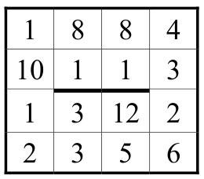

1336 1361

